FN_FG
Частота, 1/ год | Кол-во, чел | Частота, 1/ год | Ущерб, млн
6.60E-05 | 1 | 6.60E-05 | 5.31
1.32E-05 | 1 | 1.32E-05 | 5.26
2.51E-04 | 0 | 2.51E-04 | 1.05
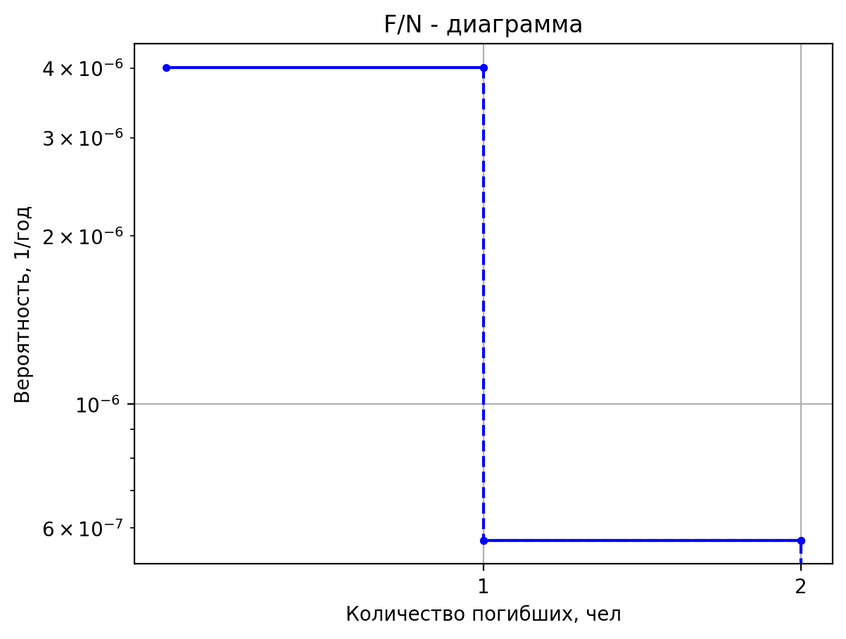
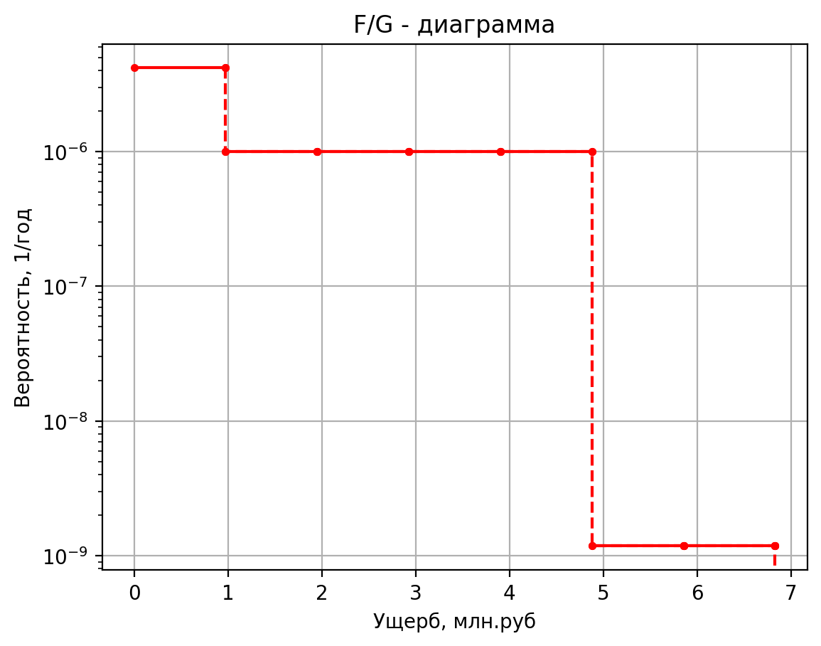
4.40E-04 | 0 | 4.40E-04 | 0.76
8.80E-05 | 0 | 8.80E-05 | 0.44
1.67E-03 | 0 | 1.67E-03 | 0.11
9.76E-05 | 1 | 9.76E-05 | 6.93
1.95E-05 | 2 | 1.95E-05 | 10.31
3.71E-04 | 0 | 3.71E-04 | 1.18
4.88E-04 | 0 | 4.88E-04 | 1.00
9.76E-05 | 0 | 9.76E-05 | 0.64
1.85E-03 | 0 | 1.85E-03 | 0.12
6.60E-05 | 1 | 6.60E-05 | 6.21
1.32E-05 | 1 | 1.32E-05 | 5.99
2.51E-04 | 0 | 2.51E-04 | 1.12
3.30E-04 | 0 | 3.30E-04 | 0.90
6.60E-05 | 0 | 6.60E-05 | 0.55
1.25E-03 | 0 | 1.25E-03 | 0.12
8.10E-05 | 1 | 8.10E-05 | 5.95
1.62E-05 | 1 | 1.62E-05 | 5.77
3.08E-04 | 0 | 3.08E-04 | 1.10
4.05E-04 | 0 | 4.05E-04 | 0.86
8.10E-05 | 0 | 8.10E-05 | 0.52
1.54E-03 | 0 | 1.54E-03 | 0.11
2.00E-05 | 1 | 2.00E-05 | 5.47
4.00E-06 | 1 | 4.00E-06 | 5.39
7.60E-05 | 0 | 7.60E-05 | 1.06
1.00E-04 | 0 | 1.00E-04 | 0.78
2.00E-05 | 0 | 2.00E-05 | 0.46
3.80E-04 | 0 | 3.80E-04 | 0.11
3.40E-05 | 1 | 3.40E-05 | 5.45
6.80E-06 | 1 | 6.80E-06 | 5.38
1.29E-04 | 0 | 1.29E-04 | 1.06
1.70E-04 | 0 | 1.70E-04 | 0.78
3.40E-05 | 0 | 3.40E-05 | 0.46
6.46E-04 | 0 | 6.46E-04 | 0.11
4.18E-04 | 1 | 4.18E-04 | 6.52
8.36E-05 | 1 | 8.36E-05 | 6.23
1.59E-03 | 0 | 1.59E-03 | 1.14
2.79E-03 | 0 | 2.79E-03 | 0.94
5.57E-04 | 0 | 5.57E-04 | 0.59
1.06E-02 | 0 | 1.06E-02 | 0.12
5.16E-05 | 1 | 5.16E-05 | 5.26
1.03E-05 | 1 | 1.03E-05 | 5.22
1.96E-04 | 0 | 1.96E-04 | 1.04
3.44E-04 | 0 | 3.44E-04 | 0.75
6.88E-05 | 0 | 6.88E-05 | 0.44
1.31E-03 | 0 | 1.31E-03 | 0.11
4.92E-05 | 1 | 4.92E-05 | 5.21
9.84E-06 | 1 | 9.84E-06 | 5.18
1.87E-04 | 0 | 1.87E-04 | 1.04
3.28E-04 | 0 | 3.28E-04 | 0.74
6.56E-05 | 0 | 6.56E-05 | 0.43
1.25E-03 | 0 | 1.25E-03 | 0.10
4.20E-05 | 1 | 0.000042 | 5.2471279
8.40E-06 | 1 | 0.0000084 | 5.2160554212
1.60E-04 | 0 | 0.0001596 | 1.0433374595
2.80E-04 | 0 | 0.00028 | 0.751131685
5.60E-05 | 0 | 0.000056 | 0.43454802308
1.06E-03 | 0 | 0.001064 | 0.10494576102
4.68E-05 | 1 | 0.0000468 | 5.276387684
9.36E-06 | 1 | 0.00000936 | 5.2393875323
1.78E-04 | 0 | 0.00017784 | 1.0456433749
3.12E-04 | 0 | 0.000312 | 0.7555206526
6.24E-05 | 0 | 0.0000624 | 0.43815795364
1.19E-03 | 0 | 0.0011856 | 0.1052931062
6.30E-05 | 1 | 0.000063 | 5.19285572
1.26E-05 | 1 | 0.0000126 | 5.1727781183
2.39E-04 | 0 | 0.0002394 | 1.0390603585
4.20E-04 | 0 | 0.00042 | 0.742990858
8.40E-05 | 0 | 0.000084 | 0.42785218414
1.60E-03 | 0 | 0.001596 | 0.10430149174
3.84E-05 | 1 | 0.0000384 | 5.215980388
7.68E-06 | 1 | 0.00000768 | 5.1912180126
1.46E-04 | 0 | 0.00014592 | 1.0408827754
2.56E-04 | 0 | 0.000256 | 0.7464595582
5.12E-05 | 0 | 0.0000512 | 0.43070519378
9.73E-04 | 0 | 0.0009728 | 0.10457600647
5.40E-05 | 1 | 0.000054 | 5.267892908
1.08E-05 | 1 | 0.0000108 | 5.2326136936
2.05E-04 | 0 | 0.0002052 | 1.0449739156
3.60E-04 | 0 | 0.00036 | 0.7542464362
7.20E-05 | 0 | 0.000072 | 0.43710990928
1.37E-03 | 0 | 0.001368 | 0.10519226405
3.00E-05 | 1 | 0.00003 | 5.203710156
6.00E-06 | 1 | 0.000006 | 5.1814335789
1.14E-04 | 0 | 0.000114 | 1.0399157787
2.00E-04 | 0 | 0.0002 | 0.7446190234
4.00E-05 | 0 | 0.00004 | 0.42919135193
7.60E-04 | 0 | 0.00076 | 0.10443034559
7.20E-05 | 1 | 0.000072 | 5.238161192
1.44E-05 | 1 | 0.0000144 | 5.2089052581
2.74E-04 | 0 | 0.0002736 | 1.0426308081
4.80E-04 | 0 | 0.00048 | 0.7497866788
9.60E-05 | 0 | 0.000096 | 0.43344175404
1.82E-03 | 0 | 0.001824 | 0.10483931653
8.00E-05 | 1 | 0.00008004 | 5.376437268
1.60E-05 | 1 | 0.000016008 | 5.3191682993
3.04E-04 | 0 | 0.000304152 | 1.0535281177
5.34E-04 | 0 | 0.0005336 | 0.7705280902
1.07E-04 | 0 | 0.00010672 | 0.45171740688
2.03E-03 | 0 | 0.00202768 | 0.10649689971
3.00E-05 | 1 | 0.00003 | 5.193327652
6.00E-06 | 1 | 0.000006 | 5.1731544427
1.14E-04 | 0 | 0.000114 | 1.0390975507
2.00E-04 | 0 | 0.0002 | 0.7430616478
4.00E-05 | 0 | 0.00004 | 0.42833868589
7.60E-04 | 0 | 0.00076 | 0.10431276434
5.82E-05 | 1 | 0.0000582 | 5.286298256
1.16E-05 | 1 | 0.00001164 | 5.2472903441
2.21E-04 | 0 | 0.00022116 | 1.0464244107
3.88E-04 | 0 | 0.000388 | 0.7570072384
7.76E-05 | 0 | 0.0000776 | 0.44020880969
1.47E-03 | 0 | 0.0014744 | 0.10542171967
6.72E-05 | 1 | 0.0000672 | 5.310366788
1.34E-05 | 1 | 0.00001344 | 5.2664828871
2.55E-04 | 0 | 0.00025536 | 1.0483212121
4.48E-04 | 0 | 0.000448 | 0.7606175182
8.96E-05 | 0 | 0.0000896 | 0.4432817859
1.70E-03 | 0 | 0.0017024 | 0.10570880963
3.96E-05 | 1 | 0.0000396 | 5.220699708
7.92E-06 | 1 | 0.00000792 | 5.1949812563
1.50E-04 | 0 | 0.00015048 | 1.0412546973
2.64E-04 | 0 | 0.000264 | 0.7471674562
5.28E-05 | 0 | 0.0000528 | 0.43183344315
1.00E-03 | 0 | 0.0010032 | 0.1046392588

Частоты аварий
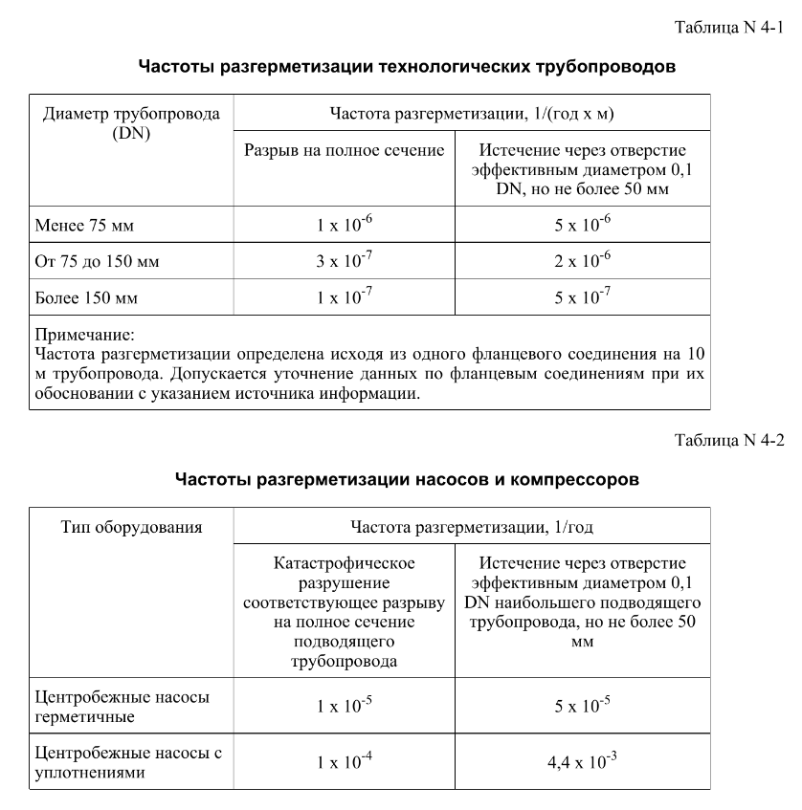
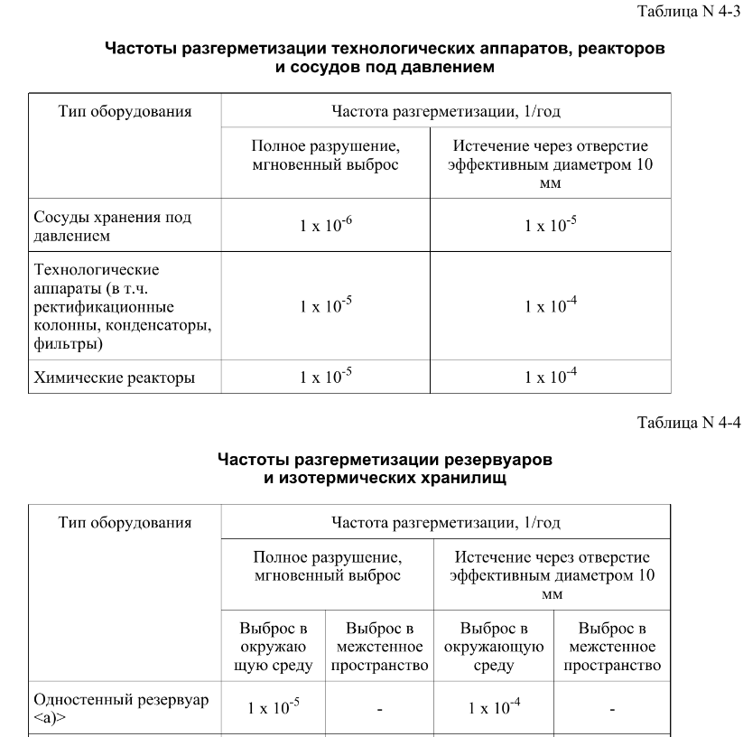
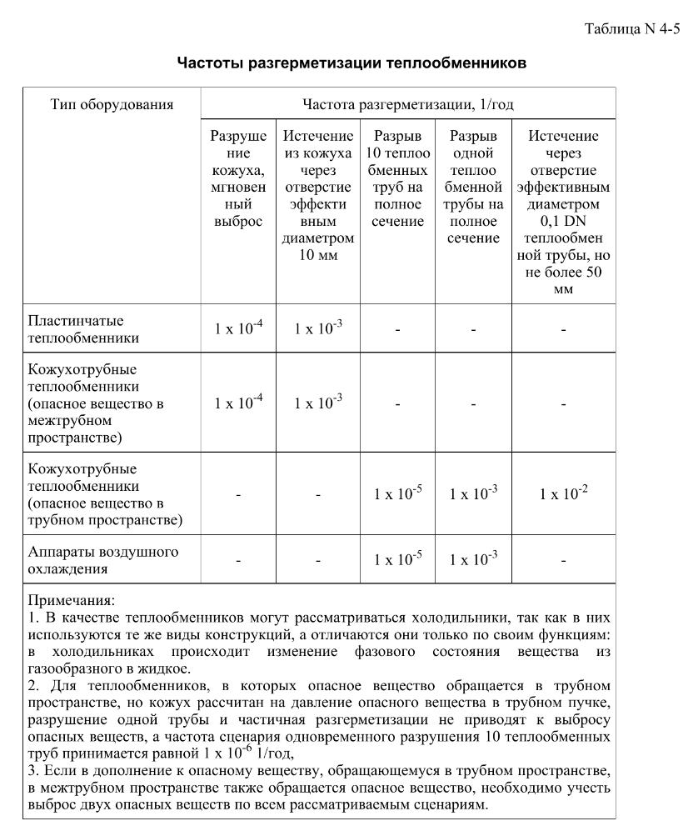
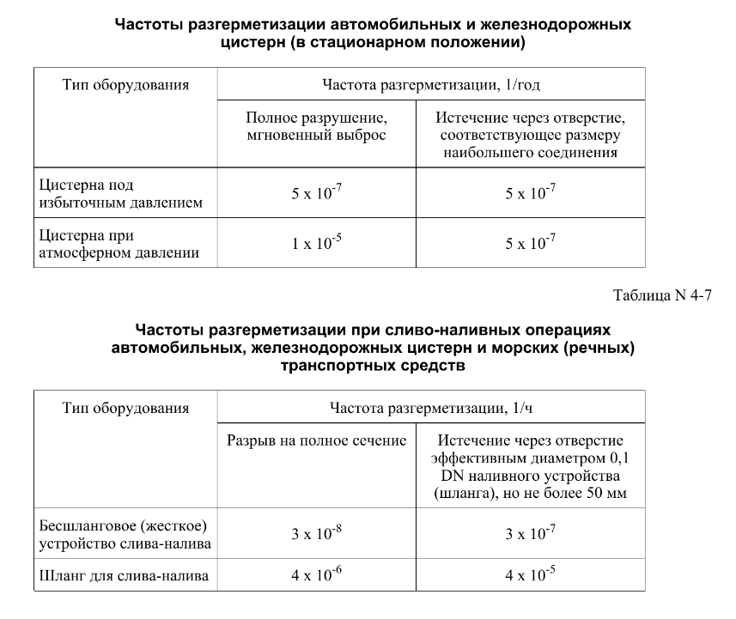

дБR, ppm

при горении 1 тонны нефти
№, п/п | Загрязняющее вещество | Норматив платы, руб./т (Hi) | Коэффициент особой охраны. (Кохр) | Коэффициент Кин | Масса выброса, т | Сумма ущерба, руб.
1 | Оксид углерода (СО)* | 5000 | 1.08 | 0.10042 | 0.798 | 432.7
2 | Оксиды азота (NОx)* | 64289 | 1.08 | 0.10042 | 0.066 | 460.2
3 | Оксиды серы (SO2)** | 10723 | 1.08 | 0.10042 | 0.26 | 302.4
4 | Сероводород (H2S)* | 50000 | 1.08 | 0.10042 | 0.001 | 5.4
5 | Сажа (С)** | 50000 | 1.08 | 0.10042 | 1.615 | 8757.6
6 | Синильная кислота (НСN)* | 50000 | 1.08 | 0.10042 | 0.01 | 54.2
8 | Формальдегид (HCHO)* | 50000 | 1.08 | 0.10042 | 0.01 | 54.2
9 | Органич. к-ты (на СН3СООН)* | 93.5 | 1.08 | 0.10042 | 0.14 | 1.4
 |  |  |  | Итого с 1 т нефти |  | 10068.2

№, п/п | Загрязняющее вещество | Норматив платы, руб./т (Hi) | Коэффициент особой охраны. (Кохр) | Коэффициент Кин | Масса выброса, т | Сумма ущерба, руб. |  |  |  | при расчете ущерба от загрязнения почвы при расчете ущерба принимались следующие коэффициенты СЗ =1,5 (степень загрязнения), Kr = 1 (показатель в зависимости от глубины загрязнения), Кисх=1,6 (показатель в зависимости от кат.земель и целевого назначения), Тх = 500 руб/м2 (расценка для исчисления размера вреда). Итого за 1 м2: 1200 руб.
1 | Углеводороды С1-С5 | 12292 | 1.08 | 0.10042 | 1 | 1333.1



 |  |  |  |  |  |  | Риск индивидуальный, 1/год | Риск, дБR | Риск, ppm
 |  |  |  |  |  |  | 0.0195 | 20 | 19500

